set_info
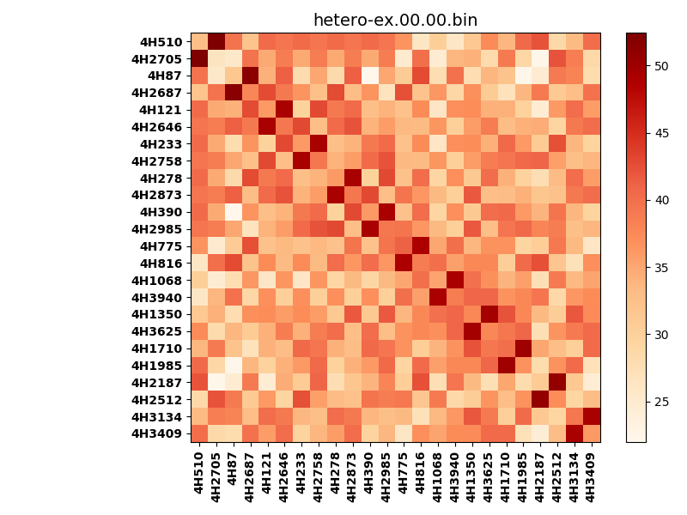
!full_name: | 4H_1or2N_0_DNA-ALL-basicL-rep-core_vertical-Ridge-WbnRD10-P00-DEL6.00/4H_1or2N_0_DNA-ALL-basicL-rep-core_vertical-Ridge-WbnRD10_P00_bc-49.00_nc-43.00/hetero-ex.00.00.set
name: | 4H_1or2N_0_DNA-ALL-basicL-rep-core_vertical-Ridge-WbnRD10-P00-DEL6.00/4H_1or2N_0_DNA-ALL-basicL-rep-core_vertical-Ridge-WbnRD10
N_pairs: | 12
N_heterodimers: | 12
N_homodimers: | 0
type: | hetero-ex

orthogonality_average: | 14.7294006348
orthogonality_average_%: | -48.4041199909
orthogonality_gap: | 30.4300556183
orthogonality_gap_%: | -100.0
N_offtarget_above_min_ontarget: | 552

max_affinity: | 21.9915752411
min_affinity: | 52.4216308594
lower_is_better: | True

binding_cutoff: | -49.0
binding_min_affinity: | 52.4216308594
binding_min_affinity_%: | -0.0

nonbinding_cutoff: | -43.0
nonbinidng_max_affinity: | 21.9915752411
nonbinidng_max_affinity_%: | 100.0

total_II_pairs: | 30
total_II_pairs_%: | 62.5
total_IN_mismatches: | 0
total_IN_mismatches_%: | 0.0
total_NN_pairs: | 18
total_NN_pairs_%: | 37.5

total_electrostatic_matches: | 94
total_electrostatic_matches_%: | 97.9166666667
total_electrostatic_mismatches: | 2
total_electrostatic_mismatches_%: | 2.08333333333

alignment: | P00
starting_pos: | f
N_heptades: | 4
N_aminoacids: | 29

normalization_max: | 21.9915752411
normalization_min: | 52.4216308594

